租金案例
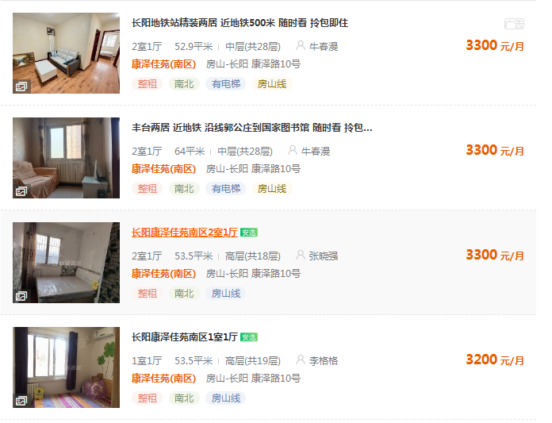

62.381852552

51.5625

61.682242991

59.813084112

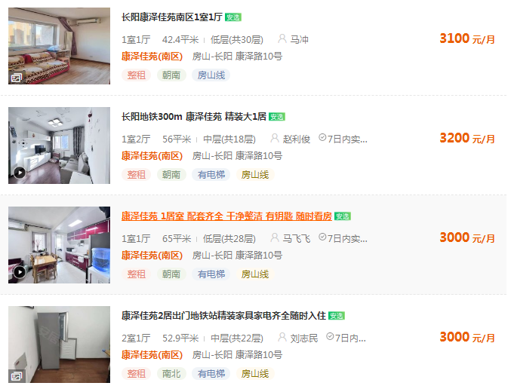
73.113207547

